7.日期标准化
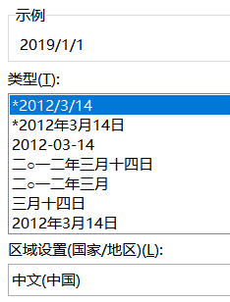
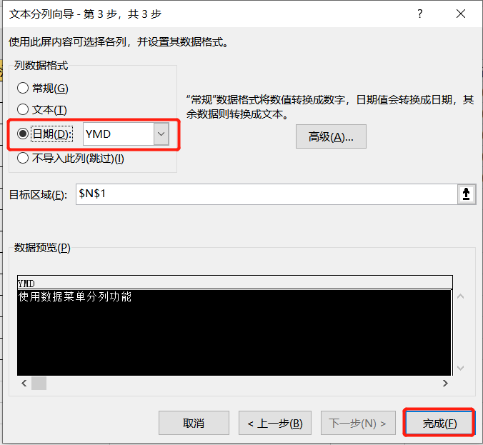
常用时间格式 | 文本型的标准格式 | 使用VALUE函数 | 不标准格式1 | 使用查找替换 | 不标准格式2 | TEXT+自定义格式 | 不标准格式3 | 数据-分列功能
 | 2019/1/1 | 2019-01-01 | 2019-09-01 | 2019-09-01 | 100102 | 2010-01-02 | 2019-10-01
 | 2019/2/9 | 2019-02-09 | 2016-08-10 | 2016-08-10 | 190919 | 2019-09-19 | 2019-10-02
 | 2019/3/4 | 2019-03-04 | 2020.10.10 | #VALUE! | 201008 | 2020-10-08 | 20191003
 | 2019年3月4日 | 2019-03-04 | 2018.7.19 | #VALUE! | 171108 | 2017-11-08 | 20191004
 | 2012-10-10 | 2012-10-10 | 2011.12.19 | #VALUE! | 160708 | 2016-07-08 | 20191005

11.冻结单元格
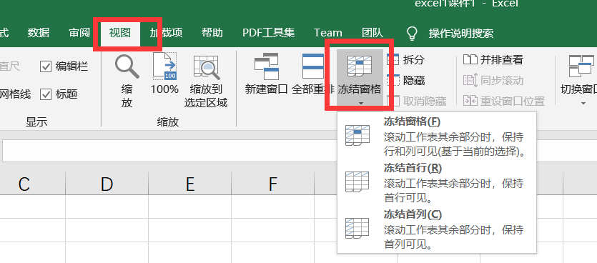
1. 冻结单元格：点击要冻结的单元格，点击冻结
2. 取消冻结：点击要取消的冻结单元格，点击取消

